Abb. I1-6web
Zurück zum Inhalt
Abb. I1-6web: Ausgewählte Erwerbsverläufe über einen Zeitraum von 6 Jahren nach dem erstmaligen Verlassen des Bildungssystems von 2 Kohorten, differenziert nach anfänglichem Bildungsabschluss (in %)*
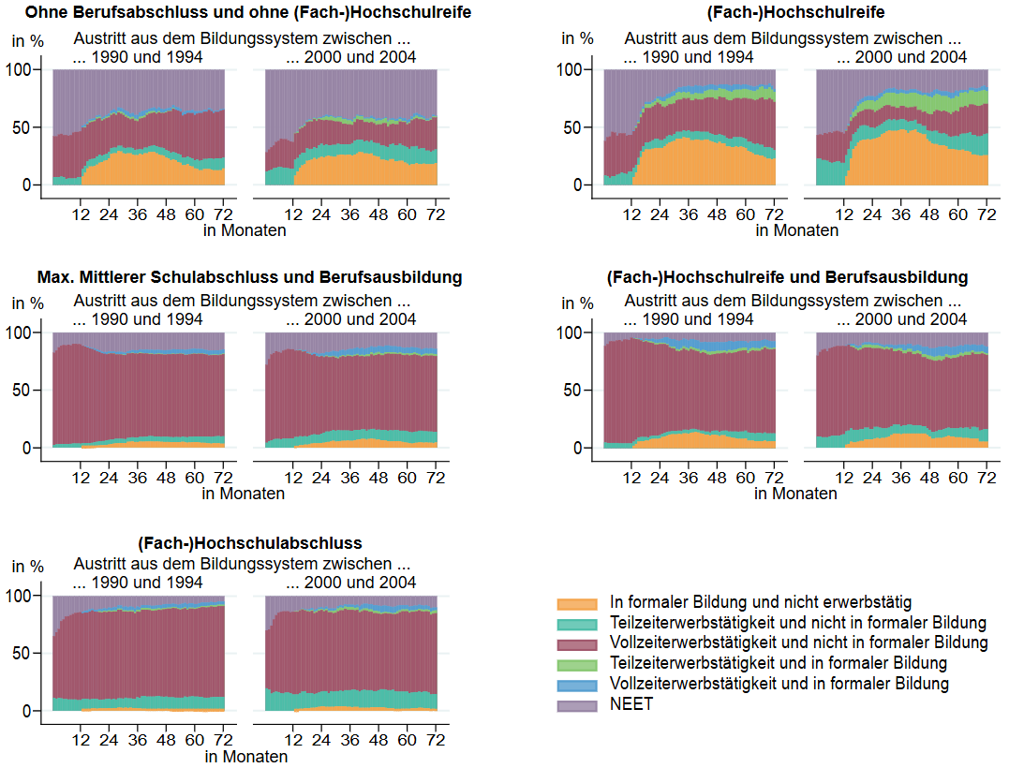

* Dargestellt sind monatsgenaue Statusverteilungen von ausgewählten Erwerbsverläufen über einen Zeitraum von 6 Jahren. Personen werden ab dem 1. Monat beobachtet, der den Beginn einer erstmaligen, mindestens 12 Monate andauernden Nichtteilnahme an formalen Bildungsaktivitäten entspricht. Der Beobachtungsbeginn der Austrittskohorte 1990–1994 liegt zwischen Januar 1990 bis einschließlich Dezember 1994, der Beobachtungsbeginn der Austrittskohorte 2000–2004 zwischen Januar 2000 bis einschließlich Dezember 2004. Bei Statusverteilungen wird der jeweilige Anteil von unterschiedlichen Merkmalen (oder Merkmalskombinationen), sogenannten Statuszuständen (z. B. Vollzeiterwerbstätigkeit und nicht in formaler Bildung), für die Personen einer Stichprobe oder Gruppe monatsgenau abgebildet. Lebensverlaufsinformationen werden im NEPS zu ganz unterschiedlichen Lebensbereichen erfasst. Dadurch ergibt sich oft die Herausforderung, dass Episoden/Phasen aus verschiedenen Bereichen (z. B. Bildung oder Erwerbstätigkeit) zur gleichen Zeit oder zumindest zeitlich überlappend berichtet werden. Für die Betrachtung von Sequenzen als zeitliche Abfolge von Zuständen wurden hier Episodendaten mit parallelen Zuständen priorisiert, sodass für jeden Monat für eine Person nur noch ein Zustand oder eine definierte Zustandskombination vorliegt. Es wurde zunächst für jeden Monat geprüft, ob eine Person in formaler Bildung (FED), in Vollzeit (VZ) oder in Teilzeit (TZ) erwerbstätig ist. Jede der 5 möglichen Kombination dieser Zustände (nur in FED, TZ/VZ ohne parallele FED und TZ/VZ mit paralleler FED) ging in die zu bildende Zustandsvariable ein. Lag keine dieser Kombinationen im jeweiligen Monat vor oder berichtete die Person zeitgleich Militärdienstzeiten, Elternzeiten, Weiterbildungen oder Lückenepisoden (oft Sabbaticals, Krankheit etc.), so wurde der Zustand dieser Person für den jeweiligen Monat entsprechend auf NEET – „Not in Education, Employment or Training“ – gesetzt. Die Information zur Vollzeit-
Fallzahlen für alle Erwerbsverläufe: Austrittskohorte 1990–1994: 1.799; Austrittskohorte 2000–2004: 1.302.
Quelle: LIfBi, NEPS, Startkohorte 6, Wellen 1–16 (2007/08–2023/24), doi:10.5157/NEPS:SC6:16.0.0, ungewichtete Daten

